Mudanças_temporais
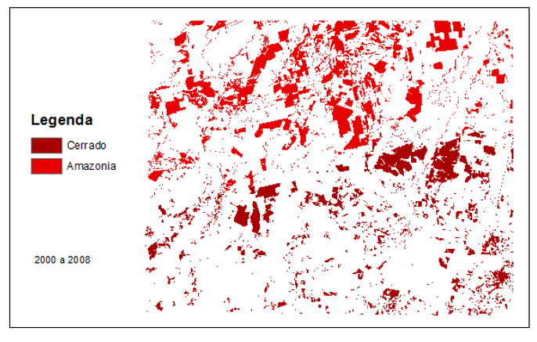
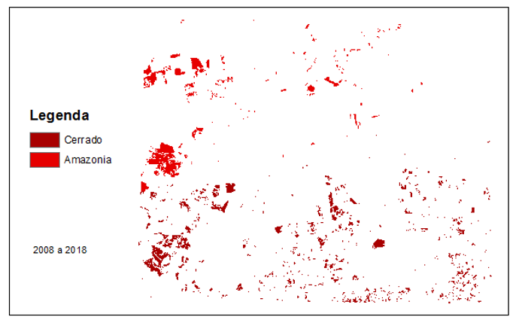
(área em ha) | 2000 a 2008 | 2008 a 2018
Amazonia | 105366.2 | 167273
Cerrado | 71316.54 | 259966

